상품제안서
TUI 젠모지 2.0 USB | 상품코드: F19769

 |  |  |  |  |  |  | 02-412-0044 | www.easy1.co.kr
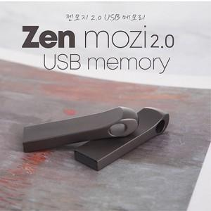

【상세/제작정보】 | 메탈 재질의 USB 2.0 바 타입 USB 메모리 젠모지 2.0 USB는 고품질 칼라 전사 인쇄 및 정교한 레이저 인쇄 가능합니다.

【인쇄/포장옵션】 | 레이저, 풀칼라 / 포장지포장

【공급단가】 | 수량 | 100~ | 300~ | 500~ | 1,000~ | 3,000~
*VAT별도 | 8G | 4,350원 | 4,190원 | 4,030원 | 3,870원 | 3,770원
 | 16G | 4,720원 | 4,550원 | 4,370원 | 4,200원 | 4,090원
 | 32G | 6,250원 | 6,020원 | 5,790원 | 5,560원 | 5,420원
 | 64G | 7,170원 | 6,910원 | 6,640원 | 6,380원 | 6,220원

【상품 URL】 | http://www.easy1.co.kr/src/goods_detail.php?gdno=19769

